Menu
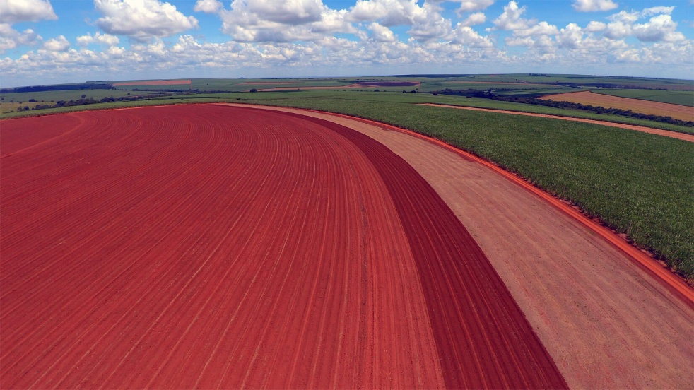


ACO PLANTIO

Dashboard

Plantio diário

Informações

Relatório
LOGO

 |  |  |  |  |  | Quadro Sintético
Mês | Jan | Fev | Mar | Abr | Mai | Jun | Jul | Ago | Set | Out | Nov | Dez | Total | Forma de Plantio
Fundação |  |  |  |  |  |  |  |  |  |  |  |  | 0 | Soma de Área Plantada(Ha) | Rótulos de Coluna |  |  | Soma de Área Plantada(Ha) | Rótulos de Coluna
Renovação | 303.99 | 177.04 |  |  |  |  |  |  |  |  |  |  | 481 | Rótulos de Linha | Jan | Fev | Total Geral | Rótulos de Linha | Jan | Fev | Total Geral
Replantio | 0.60 |  |  |  |  |  |  |  |  |  |  |  | 0.60 | Renovação | 304.0 | 177 | 481 | Mec.Distribuidora | 114.23 | 70.153 | 184.383
Viveiro(Muda) |  |  |  |  |  |  |  |  |  |  |  |  | 0 | Replantio | 0.6 |  | 1 | Mec.Plantadeira | 114.63 | 63.886 | 178.516
Total | 305 | 177 | 0 | 0 | 0 | 0 | 0 | 0 | 0 | 0 | 0 | 0 | 482 | (vazio) |  |  |  | Semi Mec (Manual) | 75.73 | 43 | 118.73
Mec.Plantadeira | 114.63 | 63.89 |  |  |  |  |  |  |  |  |  |  | 179 | Total Geral | 304.6 | 177 | 482 | (vazio)
Mec.Distribuidora | 114.23 | 70.15 |  |  |  |  |  |  |  |  |  |  | 184 |  |  |  |  | Total Geral | 304.59 | 177.039 | 481.629
Semi Mec (Manual) | 75.73 | 43.00 |  |  |  |  |  |  |  |  |  |  | 119
Total | 305 | 177 | 0 | 0 | 0 | 0 | 0 | 0 | 0 | 0 | 0 | 0 | 482

 | 2018/2019 | Total Geral |  |  |  |  |  |  |  | Finalizado | Parcial | (vazio) | Total Geral
Total Safras | 482 | 482 |  |  |  |  |  |  | Situação | 306 | 175 |  | 482

Prep.Solo (Ha)
 | Jan | Fev | Mar | Abr | Mai | Jun | Jul | Ago | Set | Out | Nov | Dez | Total Geral
2019 | 226 |  |  |  |  |  |  |  |  |  |  |  | 226
Total Geral | 226 |  |  |  |  |  |  |  |  |  |  |  | 226
Quadro Análitico
 |  |  |  | Mec.Plantadeira |  | 64 | Mec.Distribuidora |  | 70 | Semi Mec (Manual) |  | 43.00 | 177
 |  |  | 102.00 | 0 | 64 | 0 | 0 | 70 | 0 | 0 | 43 | 0
Mês |  | Data Plantio | Pluviometria | Fundação | Renovação | Replantio | Fundação | Renovação | Replantio | Fundação | Renovação | Replantio | Total Dia
Fev |  | 2019-02-01 | 0.00 | 0.00 | 1.00 | 0.00 | 0.00 | 6.00 | 0.00 | 0.00 | 3.69 | 0.00 | 10.69
Fev |  | 2019-02-02 | 0.00 | 0.00 | 0.00 | 0.00 | 0.00 | 0.00 | 0.00 | 0.00 | 0.00 | 0.00 | 0.00
Fev |  | 2019-02-03 | 0.00 | 0.00 | 0.00 | 0.00 | 0.00 | 0.00 | 0.00 | 0.00 | 0.00 | 0.00 | 0.00
Fev |  | 2019-02-04 | 57.00 | 0.00 | 4.20 | 0.00 | 0.00 | 6.04 | 0.00 | 0.00 | 3.52 | 0.00 | 13.76
Fev |  | 2019-02-05 | 11.00 | 0.00 | 3.50 | 0.00 | 0.00 | 2.30 | 0.00 | 0.00 | 4.20 | 0.00 | 10.00
Fev |  | 2019-02-06 | 6.00 | 0.00 | 5.80 | 0.00 | 0.00 | 5.70 | 0.00 | 0.00 | 0.00 | 0.00 | 11.50
Fev |  | 2019-02-07 | 16.00 | 0.00 | 0.00 | 0.00 | 0.00 | 0.00 | 0.00 | 0.00 | 6.50 | 0.00 | 6.50
Fev |  | 2019-02-08 | 0.00 | 0.00 | 2.50 | 0.00 | 0.00 | 0.00 | 0.00 | 0.00 | 1.69 | 0.00 | 4.19
Fev |  | 2019-02-09 | 0.00 | 0.00 | 0.00 | 0.00 | 0.00 | 0.00 | 0.00 | 0.00 | 0.00 | 0.00 | 0.00
Fev |  | 2019-02-10 | 1.00 | 0.00 | 0.00 | 0.00 | 0.00 | 0.00 | 0.00 | 0.00 | 0.00 | 0.00 | 0.00
Fev |  | 2019-02-11 | 0.00 | 0.00 | 2.67 | 0.00 | 0.00 | 0.00 | 0.00 | 0.00 | 0.00 | 0.00 | 2.67
Fev |  | 2019-02-12 | 0.00 | 0.00 | 6.30 | 0.00 | 0.00 | 2.11 | 0.00 | 0.00 | 1.31 | 0.00 | 9.72
Fev |  | 2019-02-13 | 0.00 | 0.00 | 4.70 | 0.00 | 0.00 | 3.80 | 0.00 | 0.00 | 3.50 | 0.00 | 12.00
Fev |  | 2019-02-14 | 0.00 | 0.00 | 5.30 | 0.00 | 0.00 | 5.77 | 0.00 | 0.00 | 1.00 | 0.00 | 12.07
Fev |  | 2019-02-15 | 0.00 | 0.00 | 6.02 | 0.00 | 0.00 | 5.20 | 0.00 | 0.00 | 0.00 | 0.00 | 11.22
Fev |  | 2019-02-16 | 8.00 | 0.00 | 0.00 | 0.00 | 0.00 | 0.00 | 0.00 | 0.00 | 0.00 | 0.00 | 0.00
Fev |  | 2019-02-17 | 3.00 | 0.00 | 0.00 | 0.00 | 0.00 | 0.00 | 0.00 | 0.00 | 0.00 | 0.00 | 0.00
Fev |  | 2019-02-18 | 0.00 | 0.00 | 3.80 | 0.00 | 0.00 | 4.46 | 0.00 | 0.00 | 0.00 | 0.00 | 8.26
Fev |  | 2019-02-19 | 0.00 | 0.00 | 5.50 | 0.00 | 0.00 | 4.50 | 0.00 | 0.00 | 3.75 | 0.00 | 13.75
Fev |  | 2019-02-20 | 0.00 | 0.00 | 3.10 | 0.00 | 0.00 | 4.80 | 0.00 | 0.00 | 3.50 | 0.00 | 11.40
Fev |  | 2019-02-21 | 0.00 | 0.00 | 0.00 | 0.00 | 0.00 | 3.00 | 0.00 | 0.00 | 2.54 | 0.00 | 5.54
Fev |  | 2019-02-22 | 0.00 | 0.00 | 0.00 | 0.00 | 0.00 | 3.50 | 0.00 | 0.00 | 3.50 | 0.00 | 7.00
Fev |  | 2019-02-23 | 0.00 | 0.00 | 1.00 | 0.00 | 0.00 | 5.47 | 0.00 | 0.00 | 0.00 | 0.00 | 6.47
Fev |  | 2019-02-24 | 0.00 | 0.00 | 0.00 | 0.00 | 0.00 | 0.00 | 0.00 | 0.00 | 0.00 | 0.00 | 0.00
Fev |  | 2019-02-25 | 0.00 | 0.00 | 8.50 | 0.00 | 0.00 | 7.50 | 0.00 | 0.00 | 2.00 | 0.00 | 18.00
Fev |  | 2019-02-26 | 0.00 | 0.00 | 0.00 | 0.00 | 0.00 | 0.00 | 0.00 | 0.00 | 2.30 | 0.00 | 2.30
Fev |  | 2019-02-27 | 0.00 | 0.00 | 0.00 | 0.00 | 0.00 | 0.00 | 0.00 | 0.00 | 0.00 | 0.00 | 0.00
Fev |  | 2019-02-28 | 0.00 | 0.00 | 0.00 | 0.00 | 0.00 | 0.00 | 0.00 | 0.00 | 0.00 | 0.00 | 0.00

Dashboard
Indicadores de Plantio de Cana
Fazenda/Setor

Tipo de Área Plantada(Ha)
 | Mec.Distribuidora | Mec.Plantadeira | Semi Mec (Manual) | (vazio)
2016/2017 | 115 | 129 | 51
2017/2018 | 761 | 404 | 342
2018/2019 | 288 | 408 | 1,053
Plantio por Equipamento(Ha)
Status do Plantio(Ha)
1.330
2.221
0,46
Hectare/Homem/Dia
 | Fundação | Renovação | Replantio | (vazio)
Jan |  | 688.62 | 0.6
Fev |  | 427.939
Mar |  | 201.35
Abr | 14.96 | 41.37 | 0.5
Mai | 5.37 | 142.08 | 2.75
Jun | 7.44 | 248.098
Jul | 2.22 | 196.35 | 38.5
Ago |  | 260.58
Set | 8.2 | 322.94 | 2.2
Out | 44.69 | 305.83
Nov |  | 313.612
Dez |  | 275.2

3.551
1.644
1.907
Estágio da Folha(Ha)
Plantio Geral
1 Ano
1 Am

Mec.Plantadeira
Mec.Distribuidora
Semi-Mec
Renovação
3.424
Fundação
83
Replantio
45
941
1.164
1.447

 | Total
RB85 5536 | 390
RB86 7515 | 1,539
RB95 5977 | 1,305
SP80-3280 | 61
RB03 6152 | 42
RB97 5201 | 46

Pluviometria(mm)
Preparo de Solo (Ha)

 | Total
Jan | 24
Fev | 102
Mar
Abr
Mai
Jun
Jul
Ago
Set
Out
Nov
Dez
 | Total
Jan | 226
Fev
Mar
Abr
Mai
Jun
Jul
Ago
Set
Out
Nov
Dez
226
 | Total
Total | 1,289
Qtd Talhões
126

1.289

Informações
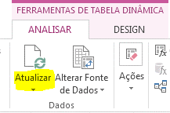
ACO PLANTIO ATENDE AS DEMANDAS
DAS GERÊNCIAS E DIRETORIAS DE FORMA A COSTUMIZAR E FACILITAR A TOMADA
DE DECISÃO .
A PLUVIOMETRIA É LANÇADA NA MESMA TABELA DO PLANTIO DIÁRIO APENAS REFERENCIAR
O PONTO DE COLETA (LOCAL DO PLUVIOMETRO) E VALUME (MM) DE CHUVA.
A PLANILHA ESTÁ MODELA COM TABELAS DINÂMICAS QUE ATUALIZARÁ AS INFORMAÇÕES SEMPRE
QUE O ARQUIVO FOR ABERTO.
RECOMENDO QUE APÓS O LANÇAMENTO DOS DADOS USAR RECURSO.
CONTATO:
JOVENILDO CARVALHO
ANALISTA DE SISTEMAS
TEC.AGROPECUARIO / CREA-MG: 36735TD
SKYPE : jovenildo.carvalho
Celular: 33 8865-5344 | 27 99736-5180
www.linkedin.com/in/jovenildocarvalho

